Sumário
Cliente | [Nome do Cliente] | Histórico de Revisões
Projeto | Projeto - Jogo da Velha | Data | Atualizado Por | Descrição da Atualização
Elaborado Por | Lucas Machado | 2023-01-14 | [Lucas Machado] | Verificação de funcionaliades do jogo
Revisado Por | Lucas Machado
Data de Criação | 2023-01-14
Executor dos Testes | Lucas Machado

Cenários OK | 6
Cenários NOK | 0
Cenários não testados | 0

Imagens
Imagens:
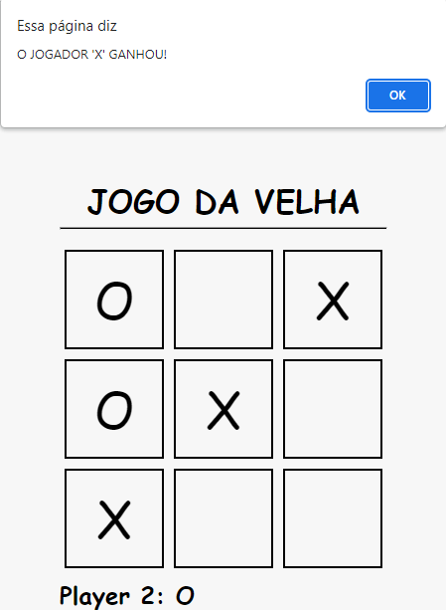
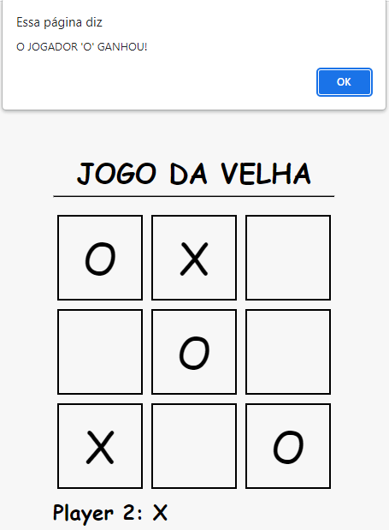
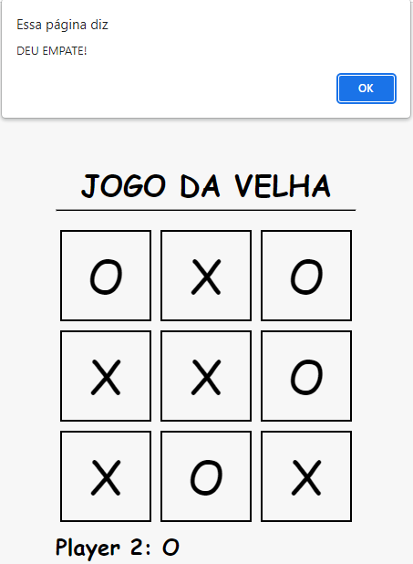

 | Imagem 1 | Imagem 2 | Imagem 3

